PASAPORTE
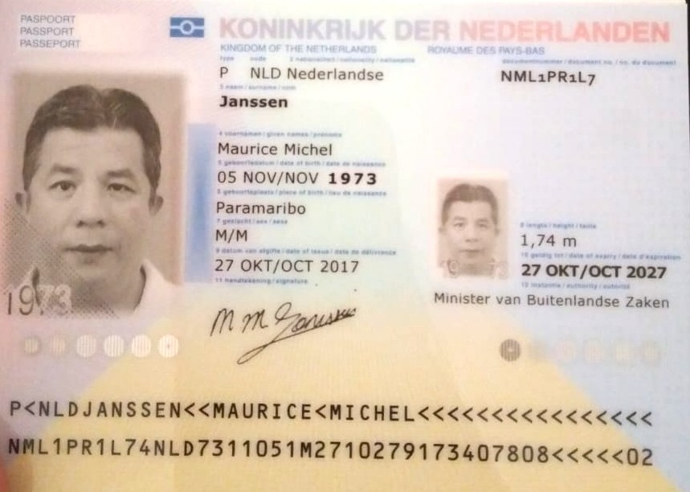

Nombre | Maurice
Nombre | Michel
Apellido | Janssen
Genero | Masculino
Pasaporte | NML1PR1L7
Fecha de nacimiento | 1973-11-05
Edad
Estado civil
Dirección | MOHAMED AJOEBWEG 88
País
Email:
Teléfono | 8985006
Profesión
RH
Seguro
Peso
Altura
Idioma

Salud
Estadia

